Budget
Orçamento da Construção |  |  |  |  |  | Ou Crie um Orçamento de Construção Aqui

 |  |  |  |  |  |  | Orçamento | Gasto | A cima / a baixo
 |  |  |  |  |  |  | $5,950.00 | $5,600.00 | $-

 |  | TRABALHO |  | MATERIAIS |  | CUSTOS FIXOS | ORÇAMENTO | GASTO | A CIMA/ A BAIXO
Tarefa | Fornecedor/Construtora | HORAS | VALOR | UNIDADE | $/UNIDADE
Requerimentos gerais
Plantas e Especificações |  | 10 | $15.00 | 50 | $10.00 | $200.00 | $850.00 | $800.00 | $(50.00)
Revisão da planta |  |  |  |  |  |  | $- |  | $-
Permissões |  |  |  |  |  |  | $- |  | $-
Questionário |  |  |  |  |  |  | $- |  | $-
Taxas |  |  |  |  |  |  | $- |  | $-
Custos administrativos |  |  |  |  |  |  | $- |  | $-
Custos do financiamento |  |  |  |  |  |  | $- |  | $-
Custos legais |  |  |  |  |  |  | $- |  | $-
Taxas do engenheiro |  |  |  |  |  |  | $- |  | $-
Outros |  |  |  |  |  |  | $- |  | $-
 |  |  |  |  |  |  | $850.00 | $800.00
PREPARACAO DO TERRENO
Demolição |  |  |  |  |  |  | $- |  | $-
Proteção do terreno |  |  |  |  |  |  | $- |  | $-
Construção de via de acesso |  |  |  |  |  |  | $- |  | $-
Segurança do local |  |  |  |  |  |  | $- |  | $-
Caçamba |  |  |  |  |  |  | $- |  | $-
Limpeza do terreno |  |  |  |  |  |  | $- |  | $-
Outros |  |  |  |  |  |  | $- |  | $-

ÁGUA E ESGOTO
Testes do solo |  |  |  |  |  |  | $- |  | $-
Sistema de drenagem |  |  |  |  |  |  | $- |  | $-
Taxas e permissões |  |  |  |  |  |  | $- |  | $-
Instalações |  |  |  |  |  |  | $- |  | $-
Outros |  |  |  |  |  |  | $- |  | $-

ELETRICIDADE E ÁGUA
Encanamento |  |  |  |  |  |  | $- |  | $-
Caisa d´água |  |  |  |  |  |  | $- |  | $-
Eletrical |  |  |  |  |  |  | $- |  | $-
Gás natural |  |  |  |  |  |  | $- |  | $-
Instalação de tanque |  |  |  |  |  |  | $- |  | $-
Outros |  |  |  |  |  |  | $- |  | $-
 |  |  |  |  |  |  | $- | $-
ESCAVAÇÃO
Planejamento |  | 10 | $15.00 | 50 | $10.00 | $200.00 | $850.00 | $800.00 | $(50.00)
Retirada de pedras e terra |  |  |  |  |  |  | $- |  | $-
Escavação da fundação |  |  |  |  |  |  | $- |  | $-
Outros |  |  |  |  |  |  | $- |  | $-
 |  |  |  |  |  |  | $850.00 | $800.00
FUNDAÇÃO
Concreto |  | 10 | $15.00 | 50 | $10.00 | $200.00 | $850.00 | $800.00 | $(50.00)
Paredes |  |  |  |  |  |  | $- |  | $-
Pilares |  |  |  |  |  |  | $- |  | $-
Aço |  |  |  |  |  |  | $- |  | $-
etc |  |  |  |  |  |  | $- |  | $-
etc |  |  |  |  |  |  | $- |  | $-
etc |  |  |  |  |  |  | $- |  | $-
 |  |  |  |  |  |  | $850.00 | $800.00
ALVENARIA E PAVIMENTAÇÃO
Patios |  | 10 | $15.00 | 50 | $10.00 | $200.00 | $850.00 | $800.00 | $(50.00)
Escada exterior |  |  |  |  |  |  | $- |  | $-
Chaminés |  |  |  |  |  |  | $- |  | $-
Lareira |  |  |  |  |  |  | $- |  | $-
Estacionamento |  |  |  |  |  |  | $- |  | $-
Outros |  |  |  |  |  |  | $- |  | $-
 |  |  |  |  |  |  | $850.00 | $800.00

TELHADO
Aço |  | 10 | $15.00 | 50 | $10.00 | $200.00 | $850.00 | $800.00 | $(50.00)
Madeiramento |  |  |  |  |  |  | $- | $- | $-
Estrutura |  |  |  |  |  |  | $- | $- | $-
Paredes internas e externas |  |  |  |  |  |  | $- | $- | $-
Outros |  |  |  |  |  |  | $- | $- | $-
 |  |  |  |  |  |  | $850.00 | $800.00
EXTERIOR
Pedras |  | 10 | $15.00 | 50 | $10.00 | $200.00 | $850.00 | $800.00 | $(50.00)
Janelas |  |  |  |  |  |  | $- | $- | $-
Batentes |  |  |  |  |  |  | $- | $- | $-
Pintura |  |  |  |  |  |  | $- | $- | $-
Outros |  |  |  |  |  |  | $- | $- | $-
 |  |  |  |  |  |  | $850.00 | $800.00

JANELAS E PORTAS EXTERIORES
Vidros |  | 10 | $15.00 | 50 | $10.00 | $200.00 | $850.00 | $800.00 | $(50.00)
Instalação |  |  |  |  |  |  | $- | $- | $-
lajes |  |  |  |  |  |  | $- | $- | $-
Batentes |  |  |  |  |  |  | $- | $- | $-
Outros |  |  |  |  |  |  | $- | $- | $-
 |  |  |  |  |  |  | $850.00 | $800.00

 |  |  |  |  |  |  | $5,950.00 | $5,600.00 | $-
TOTAL |  |  |  |  |  |  | $5,950.00 | $5,600.00
Or, Click Here to Create Your Construction Budget in Smartsheet

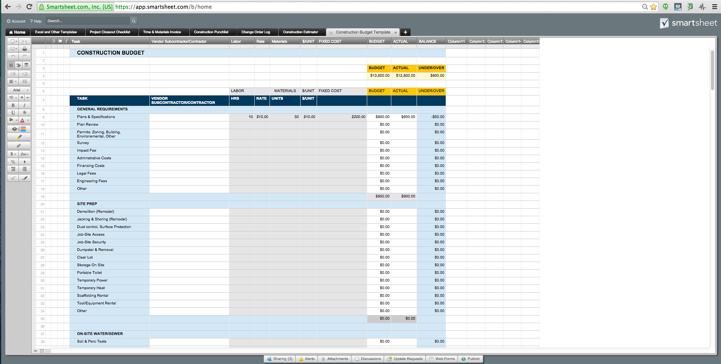

Transaction History
Orçamento da Construção |  |  | Ou Crie um Orçamento de Construção Aqui

 | Total de Fundos atribuído | Fundos usado até a data
 | $12,000.00 | $337.56
STATUS
Valor em dinheiro | $2,000.00
Valor financiado | $10,000.00
Total de Fundos atribuído | $12,000.00
Fundos usado até a data | $337.56
Fundos restante | $11,662.44

ITEM | DATA | CATEGORIA | MEMO | ORÇAMENTO | CUSTO | BALANÇO
Armários Novos | 2015-09-17 | Materiais | depósito quinzenal | $600.00 |  | $600.00
Pintura de armários | 2015-09-17 | Materiais |  |  | $37.56 | $562.44
Puxadores dos armários |  | Materiais |  |  |  | $562.44
Remoção dos armários antigos |  | Mão de Obra |  |  | $300.00 | $262.44
 |  |  |  |  |  | $262.44
 |  |  |  |  |  | $262.44
 |  |  |  |  |  | $262.44
 |  |  |  |  |  | $262.44
 |  |  |  |  |  | $262.44
 |  |  |  |  |  | $262.44
 |  |  |  |  |  | $262.44
 |  |  |  |  |  | $262.44
 |  |  |  |  |  | $262.44
 |  |  |  |  |  | $262.44
 |  |  |  |  |  | $262.44
 |  |  |  |  |  | $262.44
 |  |  |  |  |  | $262.44
 |  |  |  |  |  | $262.44
 |  |  |  |  |  | $262.44
 |  |  |  |  |  | $262.44
 |  |  |  |  |  | $262.44
 |  |  |  |  |  | $262.44
 |  |  |  |  |  | $262.44
 |  |  |  |  |  | $262.44
 |  |  |  |  |  | $262.44
 |  |  |  |  |  | $262.44
 |  |  |  |  |  | $262.44
 |  |  |  |  |  | $262.44
 |  |  |  |  |  | $262.44

Ou, Clique Aqui para Criar um Orçamento de Construção no Smartsheet

